하울스홈_캐리락 제안 및 견적서
하울스홈 캐리락 시리즈 공동구매 제안서
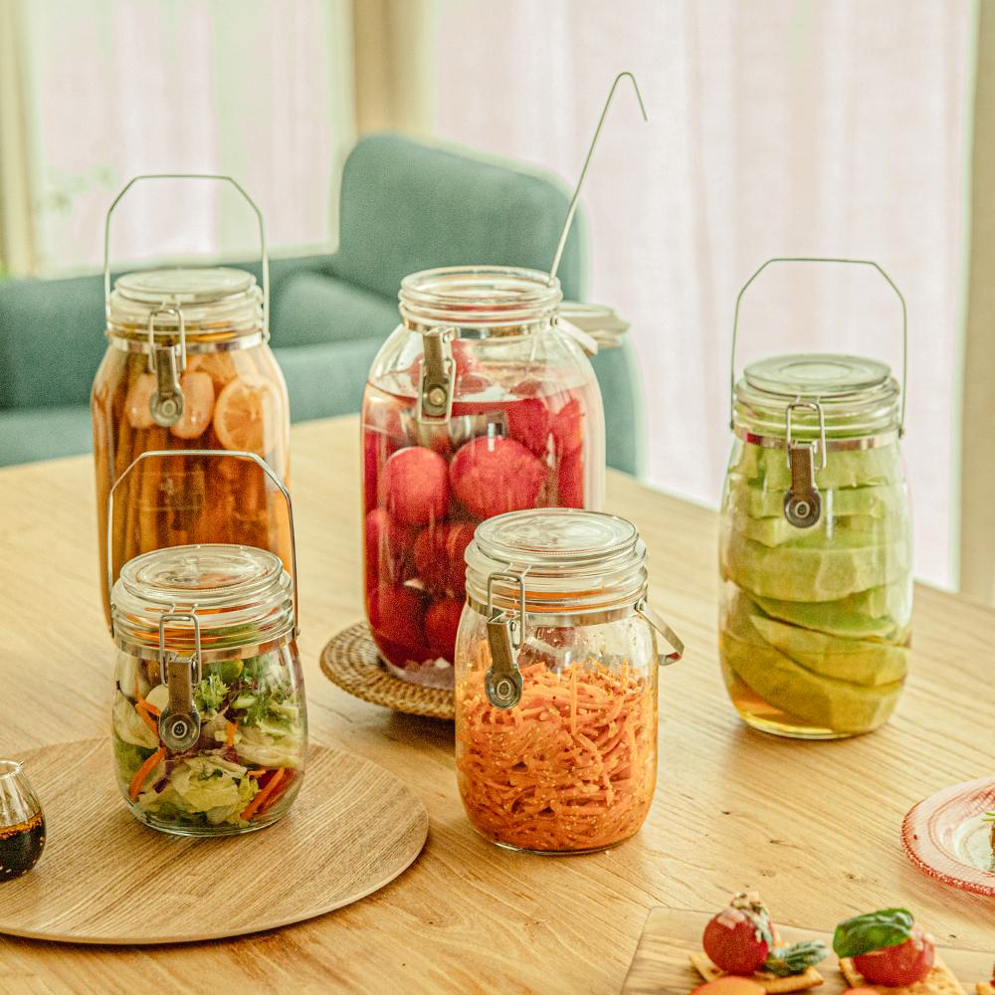

개요 | [하울스홈 캐리락 시리즈] 공동구매 진행 및 컨텐츠 (릴스) 제작
제품 소개 | - 손잡이가 달린 밀폐 유리병 시리즈 - 5가지 사이즈로 원하는 용량 선택 가능! - 실리콘 뚜껑 제공으로 3중 슈퍼 밀폐 업그레이드! - 제품 사이즈별 전용 304 스텐 계량 국자 구매 가능! - 행주로도 사용 가능한 도톰한 5가지 사이즈별 선물용 보자기 구매 가능!
제품 디테일 및 소구 포인트
공통 | - 실리콘 씰링, 실리콘 뚜껑, 특수제작 클립을 통한 3중의 강력한 밀폐력으로 재료의 신선함을 지킵니다. - 특수제작 된 실리콘 씰링이 적용되어 가스가 생기는 음식을 담아도 안전하고 쉽게 뚜껑을 열 수 있습니다. - 5kg도 거뜬히 버티는 손잡이가 있어 이동이 편리합니다. - 유해성분 불검출, 식기안전성 테스트를 완료했습니다. 안심하고 열탕 소독 가능합니다. - 모든 부품이 분해가능해 깨끗하고 위생적으로 사용 가능합니다. - 넓은 입구 구조를 가지고 있어 위생은 물론 활용도까지 높였습니다. - 총 5가지 사이즈로 용도별로 다양하게 사용가능합니다.

공동구매 견적서
제품명 | 하울스홈 캐리락 750mL | 하울스홈 캐리락 1L | 하울스홈 캐리락 1.5L | 하울스홈 캐리락 2L | 하울스홈 캐리락 3L
이미지 | 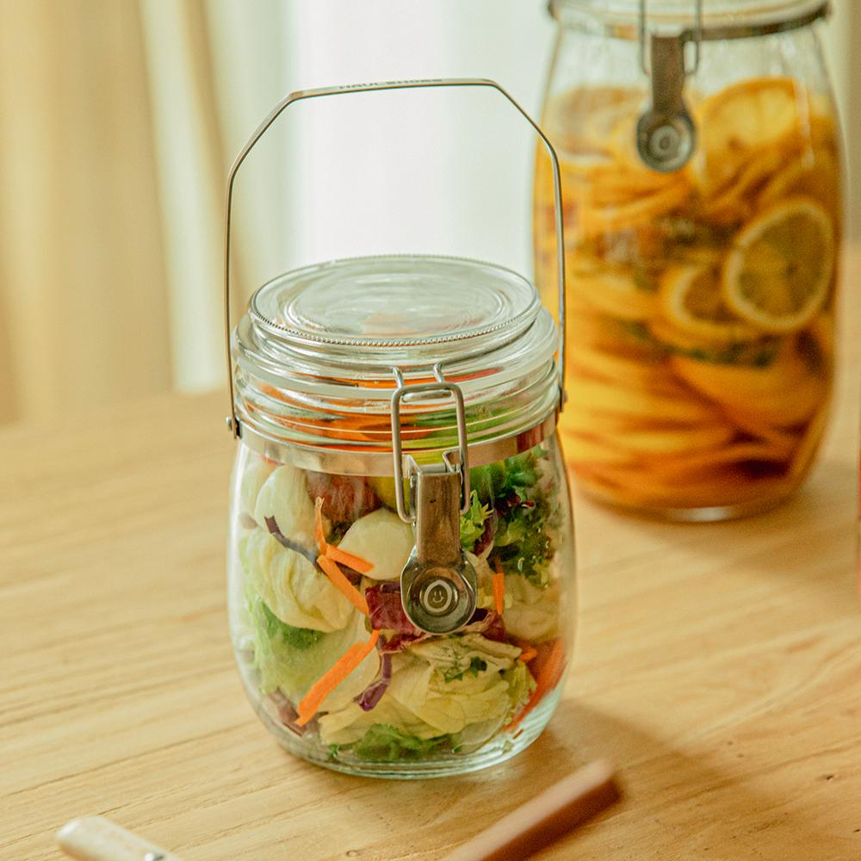 | 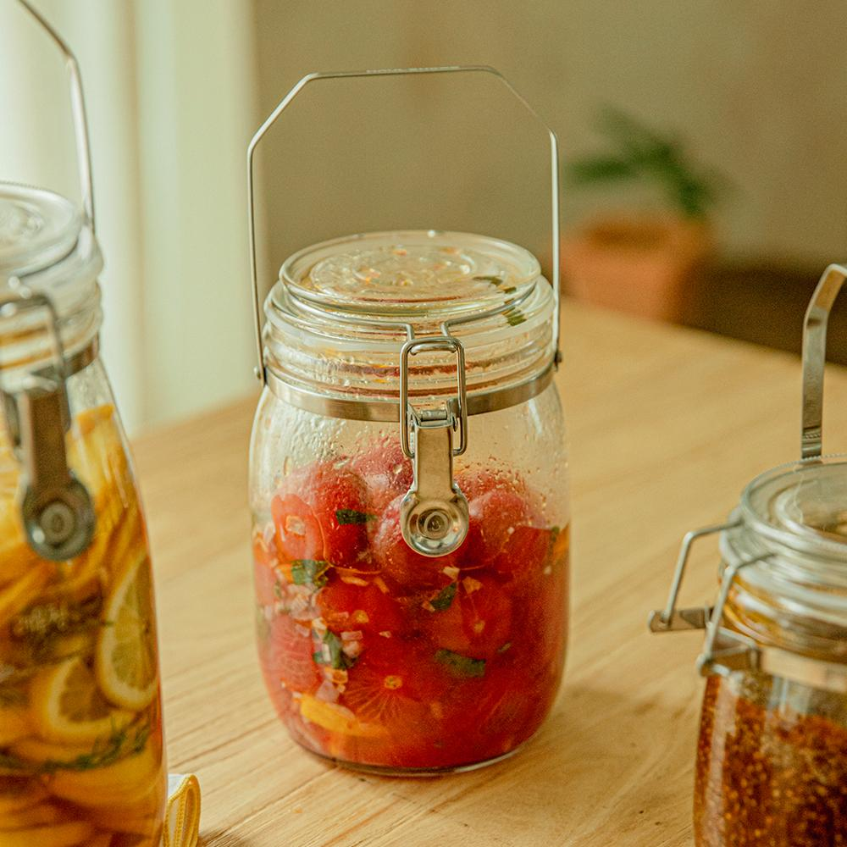 | 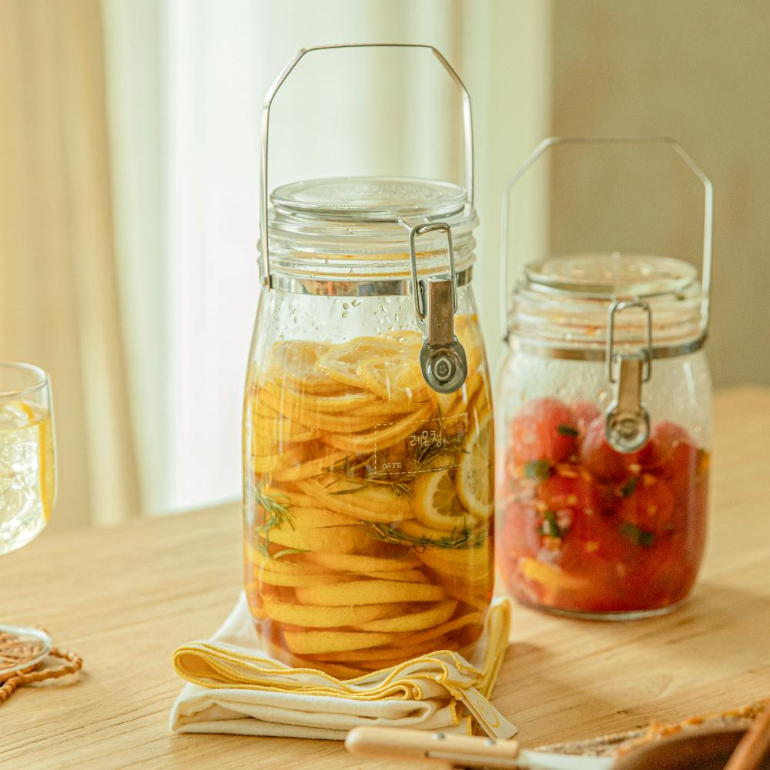 | 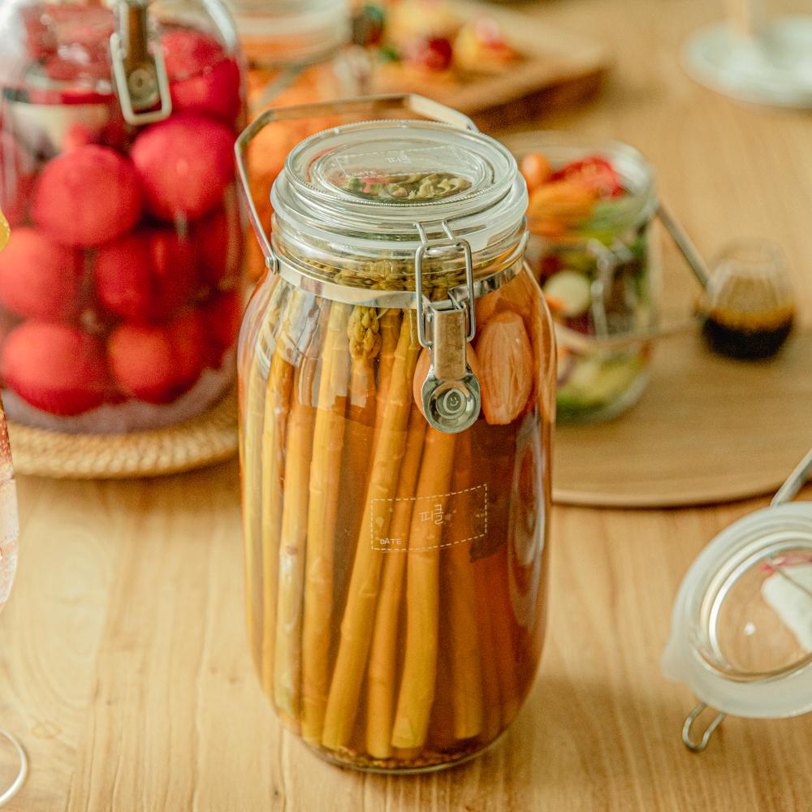 | 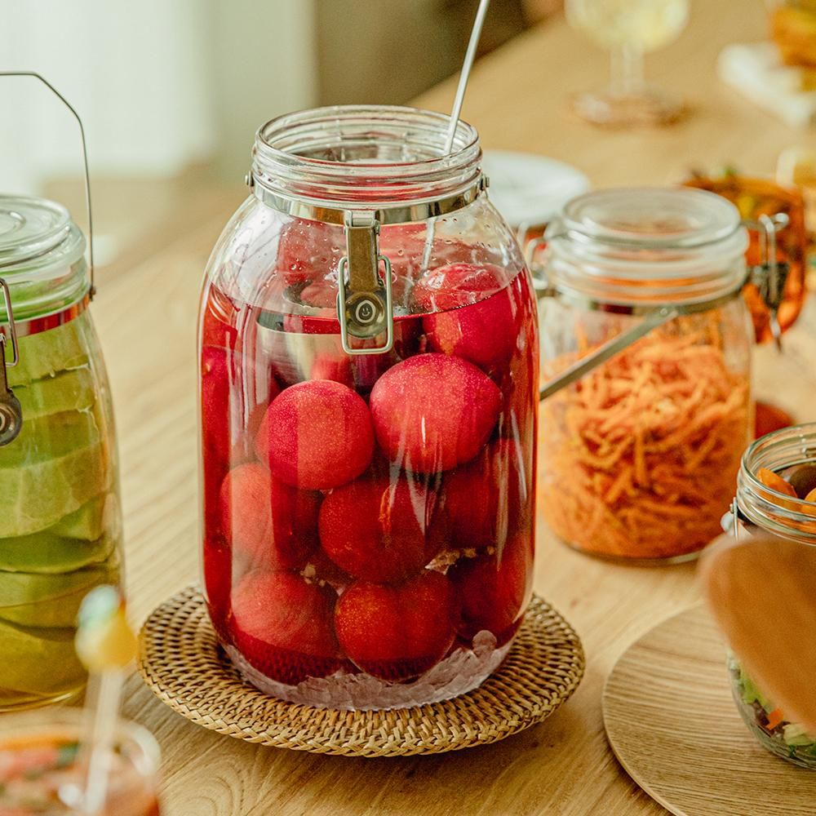
구성 | 750mL 1P | 1L 1P | 1.5L 1P | 2L 1P | 3L 1P
소비자가 | 9,000 | 10,300 | 11,300 | 13,500 | 19,100
상시판매가 | 7,600 | 8,700 | 9,600 | 11,400 | 16,200
공동구매가 | 6,000 | 6,900 | 7,600 | 9,100 | 12,900
할인율 | 21% | 21% | 21% | 20% | 20%
셀러 수수료 | 20% | 20% | 20% | 20% | 20%
추가 옵션
제품명 | 하울스홈 캐리락 750mL 전용 304 스텐 국자 | 하울스홈 캐리락 1L 전용 304 스텐 국자 | 하울스홈 캐리락 1.5L 전용 304 스텐 국자 | 하울스홈 캐리락 2L 전용 304 스텐 국자 | 하울스홈 캐리락 3L 전용 304 스텐 국자
이미지 | 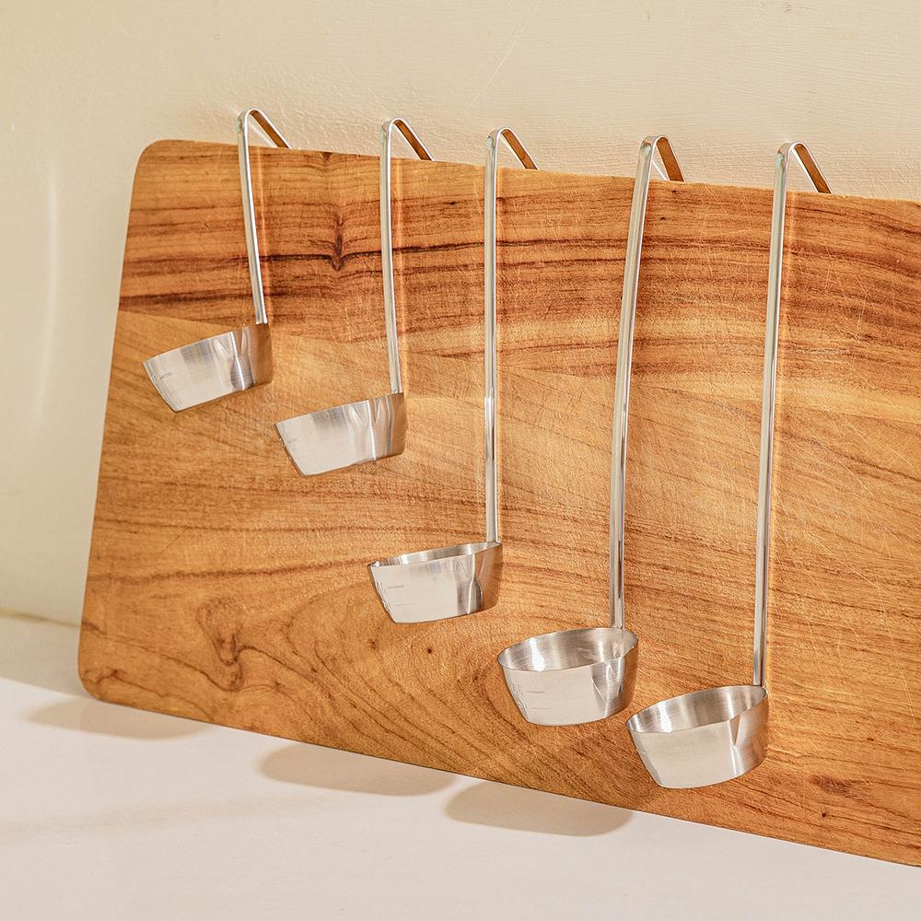
구성 | 5가지 사이즈 中 선택 1P | 5가지 사이즈 中 선택 1P | 5가지 사이즈 中 선택 1P | 5가지 사이즈 中 선택 1P | 5가지 사이즈 中 선택 1P
소비자가 | 5,000 | 5,000 | 5,000 | 5,000 | 5,000
상시판매가 | 4,200 | 4,200 | 4,200 | 4,200 | 4,200
공동구매가 | 4,200 | 4,200 | 4,200 | 4,200 | 4,200
할인율 | 0% | 0% | 0% | 0% | 0%
셀러 수수료 | 5% | 5% | 5% | 5% | 5%
제품명 | 하울스홈 캐리락 선물용 보자기 5종
이미지 | 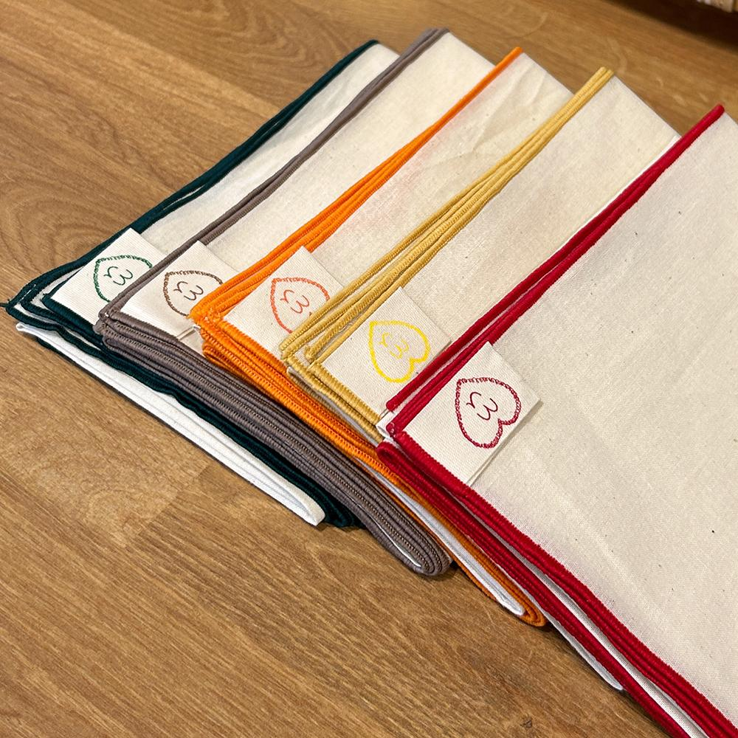 | 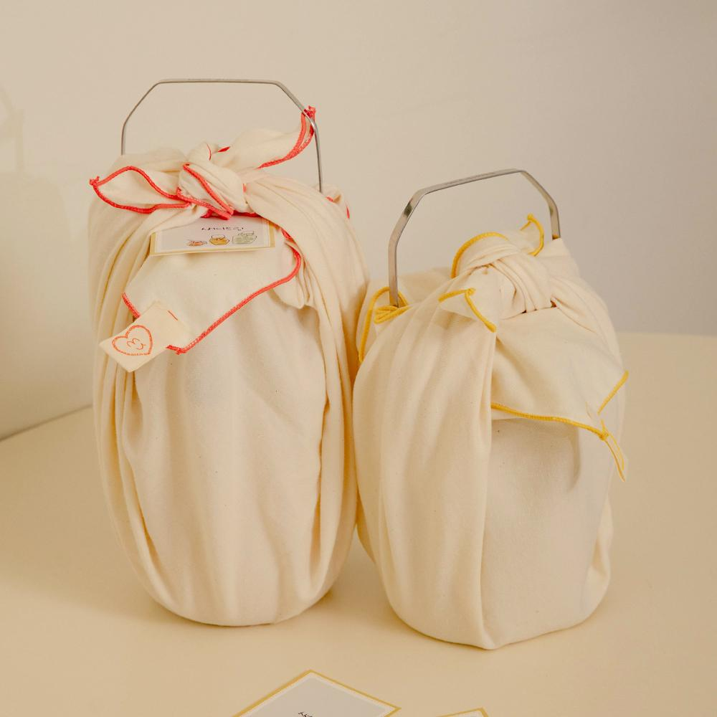
구성 | 5가지 사이즈 中 선택 1P
소비자가 | 200
상시판매가 | 100
공동구매가 | 100
할인율 | 0%
셀러 수수료 | 0%
샘플
촬영용 대여 가능하며, 촬영 완료 후 회수 진행됩니다. 공동구매 미진행 시 샘플 비용은 공구가 기준으로 청구됩니다.
[배송] 배송 방법 CJ대한통운, 택배 발송, 합배송 가능 배송 지역 전국 지역 배송 비용 (기본) 3500원 / 5만원 이상 무료배송 (제주) 3,500원 추가 (도서산간) 5,000원 추가 배송 기간 3시 이전 주문 건까지 당일 발송, 2일 ~ 7일 소요 (상품 종류에 따라 배송 기간이 상이할 수 있습니다.)
[교환/반품] 비용 (반품) 3,500원, (교환) 7,000원 교환 및 반품 주소 [10205] 경기도 고양시 일산서구 탄중로 120 하울스홈 교환 및 반품이 가능한 경우 - 상품을 공급 받으신 날로부터 7일이내 단, 가전제품의 경우 포장을 개봉하였거나 포장이 훼손되어 상품가치가 상실된 경우에는 교환/반품이 불가능합니다. - 공급받으신 상품 및 용역의 내용이 표시, 광고 내용과 다르거나 다르게 이행된 경우에는 공급받은 날로부터 3월이내, 그사실을 알게 된 날로부터 30일이내 교환 및 반품이 불가능한 경우 - 고객님의 책임 있는 사유로 상품등이 멸실 또는 훼손된 경우. 단, 상품의 내용을 확인하기 위하여 포장 등을 훼손한 경우는 제외 - 포장을 개봉하였거나 포장이 훼손되어 상품가치가 상실된 경우 (예 : 가전제품, 식품, 음반 등, 단 액정화면이 부착된 노트북, LCD모니터, 디지털 카메라 등의 불량화소에 따른 반품/교환은 제조사 기준에 따릅니다.) - 고객님의 사용 또는 일부 소비에 의하여 상품의 가치가 현저히 감소한 경우 단, 화장품등의 경우 시용제품을 제공한 경우에 한합니다. - 시간의 경과에 의하여 재판매가 곤란할 정도로 상품등의 가치가 현저히 감소한 경우 - 복제가 가능한 상품등의 포장을 훼손한 경우 (자세한 내용은 고객만족센터 1:1 E-MAIL상담을 이용해 주시기 바랍니다.) ※ 고객님의 마음이 바뀌어 교환, 반품을 하실 경우 상품반송 비용은 고객님께서 부담하셔야 합니다. (색상 교환, 사이즈 교환 등 포함)

